Gràfics
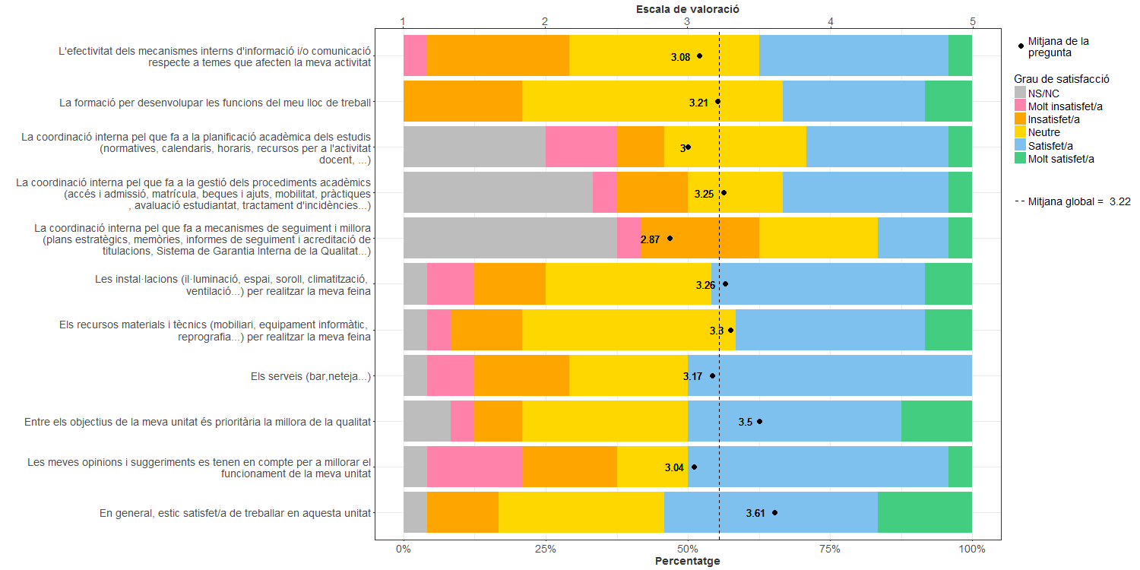
Enquesta de satisfacció del PAS de l'Escola Superior d'Agricultura de Barcelona

Indica el teu grau de conformitat amb:

